工作表1
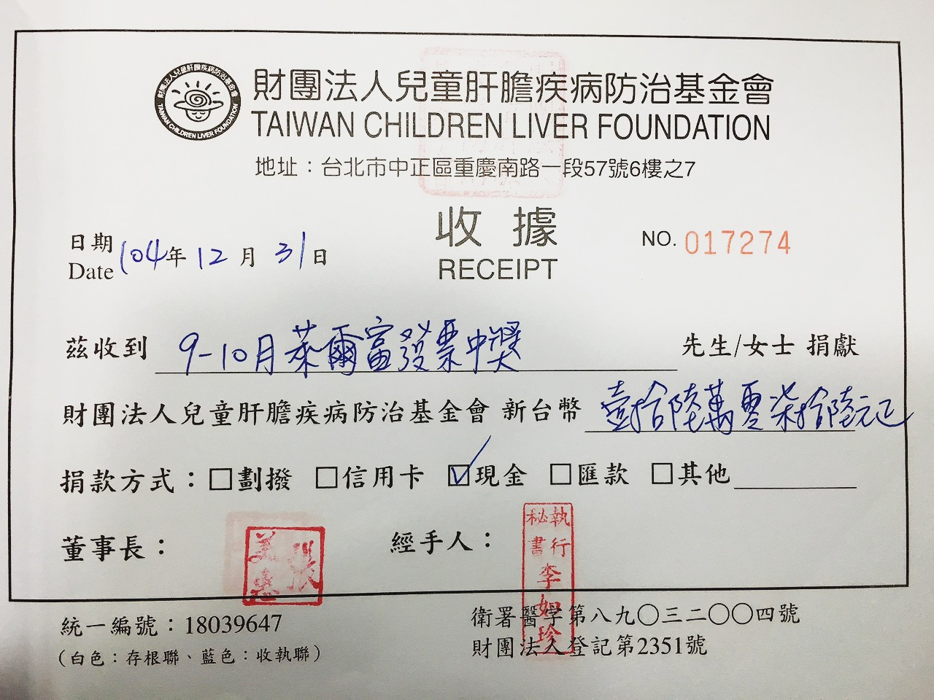
收據編號 | 收據編號 17274

捐款人名稱 | 全國萊爾富超商 捐贈發票9-10月份

捐贈年月(日期) | 104/12/31

捐贈財務明細(金額或物品) 合計 | 發票中獎總金額新台幣160,076元

